Stamkaart Product
60 |  |  | Kogellagerscharnier

 | Omschrijving
 | Kogellagerscharnier , rechte hoek, zwart, met losse pen, platkop

 | Productgroep |  |  |  |  |  |  |  |  |  |  |  | Artikelnummer
 | 1074 |  |  |  |  |  |  |  |  |  |  |  | 1074.20.076N |  |  |  |  |  |  |  | 1074.20.076N | 1076.20.076K | 1050.20.063A
 |  |  |  |  |  |  |  |  |  |  |  |  |  |  |  |  |  |  |  |  | 1074.20.076K | 1076.20.076N | 1050.20.076A
 | Foto |  |  |  |  |  |  |  |  |  |  |  | Technische tekening |  |  |  |  |  |  |  | 1074.20.089K | 1076.20.089N | 1050.20.076N
 | 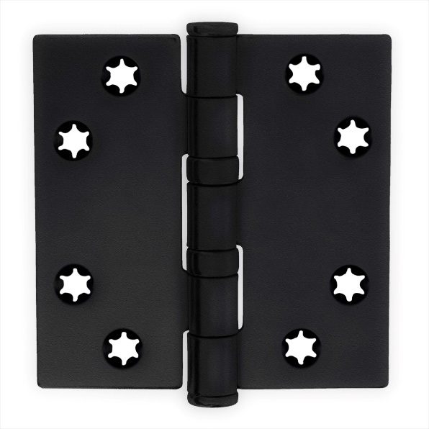 TRUE |  |  |  |  |  |  |  |  |  |  |  | TRUE |  |  |  |  |  |  |  | 1074.20.089N | 1076.20.089K | 1050.20.089K
 |  |  |  |  |  |  |  |  |  |  |  |  |  |  |  |  |  |  |  |  | 1074.20.102K | 1076.20.089C | 1050.20.089N
 |  |  |  |  |  |  |  |  |  |  |  |  |  |  |  |  |  |  |  |  | 1074.50.076K | 1076.80.076K
 |  |  |  |  |  |  |  |  |  |  |  |  |  |  |  |  |  |  |  |  | 1074.50.089K | 1076.80.089K
 |  |  |  |  |  |  |  |  |  |  |  |  |  |  |  |  |  |  |  |  |  | 1076.80.089C

 | Toepassingsgebied |  |  |  |  |  |  |  |  |  |  |  | Producteigenschappen

 | Ramen en Deuren |  |  |  |  |  |  |  |  |  |  |  | Toepasbaar voor binnendeuren Stervormig, verlagen de kans op schroefbreuk Platkop Met een losse pen

 | Technische gegevens

 | Materiaal
 | Scharnier |  |  | Staal
 | Oppervlakte |  |  | Zwart
 | Lagering |  |  | Kogellagerscharnier
 | Bladvorm |  |  | Rechte hoek
 | Pen |  |  | Staal
 | Gewicht |  |  | 0.15 | kg
 | VPE |  |  | 10 | stuks

 | Maatvoeringen |  |  |  |  |  |  |  |  |  |  |  | Draagvermogen
 | $Z$1
 | H |  | B |  | s |  | R |  | d |  | rd |  | Aantal scharnieren per deur |  |  | 3 |  | 4
 | 76 | mm | 76 | mm | 2.5 | mm | 11 | mm | 6 | mm | 5 | mm | Deurgewicht |  |  | 50 | kg | 60 | kg

 | Certificaten |  |  |  |  |  |  |  |  |  |  |  | Montage voorschriften
 |  |  |  |  |  |  |  |  |  |  |  |  | Te gebruiken schroeven
 | SKG |  |  |  |  |  |  |  |  |  |  |  | Aantal |  | 8 | stuks
 | CE norm |  | EN 1935: 27201307 |  |  |  |  |  |  |  |  |  | Maat | Ø | 4*30 | mm
 |  |  |  |  |  |  |  |  |  |  |  |  | Kwaliteit |  | SKH gecertificeeerd
 |  |  |  |  |  |  |  |  |  |  |  |  | Montageplaats |  | Deuren volgens BRL 0803
 |  |  |  |  |  |  |  |  |  |  |  |  | Montagehandleiding

 | Onderdelen
 | Pen |  | A221.20.001N |  |  |  |  |  |  |  |  | 152
 | Knop |  | A322.20.001N |  |  |  |  |  |  |  |  | 154
 | Lagers |  | A460.20.001N |  |  |  |  |  |  |  |  | 155 |  |  |  |  |  |  |  | zoeken tussen 155 156 ern 156
 | Ring |  |  |  |  |  |  |  |  |  |  | 158 |  |  |  |  |  |  |  | waar data staat vermelden
 | Imbus |  |  |  |  |  |  |  |  |  |  | 159

 |  |  |  |  |  |  | www.citgeztrading.nl |  |  |  |  |  |  |  |  | CHARMAG SA
 |  |  |  |  |  |  | info@citgeztrading.nl|085-060 20 01 |  |  |  |  |  |  |  |  | Route de Lully 2
 |  |  |  |  |  |  |  |  |  |  |  |  |  |  |  | 1470 Estavayer-le-Lac, Suisse

